Cut the Rope
对标游戏： | Cut the Rope
游戏链接 | https://itunes.apple.com/cn/app/id1024506959?mt=8
注: | 其他未注明的参照对标APP即可

 | 取消不做的部分： |  | 1.开场动画
 |  |  | 2.画作收集

1 | 基本规则
 | 1 | 游戏规则： |  |  |  |  |  |  | 糖果示意图： |  | 小怪兽示意图：
 |  | 1 | 游戏目的为将糖果送到小怪兽的嘴中
 |  | 2 | 只需小怪兽吃到糖果，此关即判定通过 |  |  |  |  |  | 游戏界面： |  |  |  |  | 结算页面：
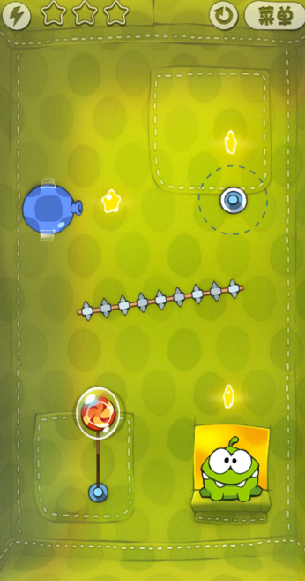
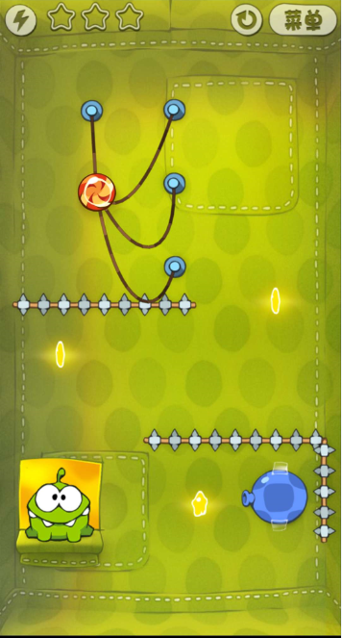
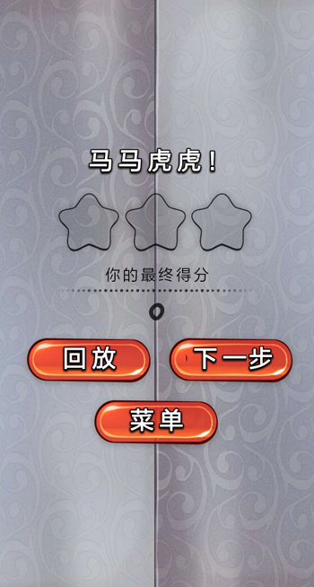
 |  | 3 | 游戏通关的星星数取决于游戏过程中吃到了多少星星
 |  | 4 | 糖果有重力，受到绳子牵引
 |  | 5 | 玩家可通过手指的滑动将绳子割断及触发各种道具的效果
 |  | 6 | 当糖果到达小怪物周围时 小怪物会张开嘴
 |  | 7 | 如果糖果消失（破碎掉落等），小怪物会哭泣
 |  | 8 | 游戏失败时自动刷新当前关卡重新开始
 |  | 9 | 每关结算场景保留 再来一次 下一关

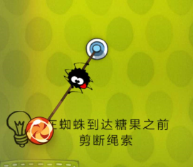
 | 2 | 道具及对应玩法：
 |  | 1 | 新道具引导： | 每出现一个新道具在场景上文字提示
 |  | 2 | 基本道具： |  |  |  |  |  | 绳子： |  |  | 引导提示：
 |  |  | 1 | 糖果：点击时会产生光华流转效果，没有次数限制
 |  |  | 2 | 绳子 |  |  |  |  | 吹气球：
 |  |  | 3 | 吹气球：点击可以向对应方向吹气，可以吹动糖果移动
 |  |  | 4 | 障碍：糖果碰到时会破碎 |  |  |  |  | 障碍：
 |  |  | 5 | 气泡：气泡能够使气球浮空上升
 |  |  | 6 | 当糖果到虚线范围时，出现绳子绑住糖果 |  |  |  |  | 气泡：
 |  |  | 7 | 新功能道具的文字提示：
 |  |  | 8 | 更多道具参考对标游戏 |  |  |  |  | 隐藏绳：

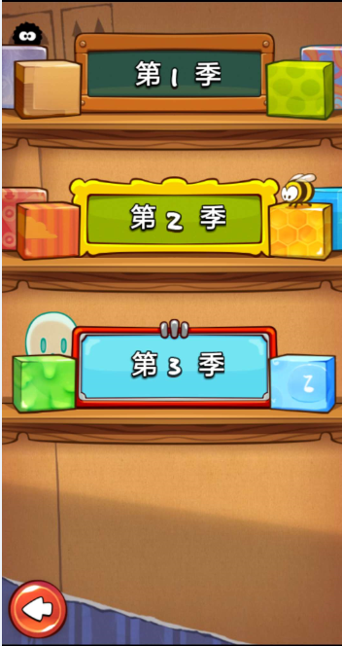
 | 3 | 关卡数量： |  |  |  |  |  |  |  |  |  |  | 难度选择：
 |  | 1 | 开始游戏后展示三种难度 |  |  | 每种难度进去有5个盒子可以开启，除了第一个都需要本难度星星的收集解锁下一盒子
 |  | 2 | 每个盒子中有25关，每关可获得3星，右上角展示此盒子获得的星星数量
 |  | 3 | 开启条件：
 |  |  | 第一季
 |  |  | 关卡盒子 | 1 | 2 | 3 | 4 | 5
 |  |  | 开启所需星星 | 初始 | 30 | 80 | 170 | 230

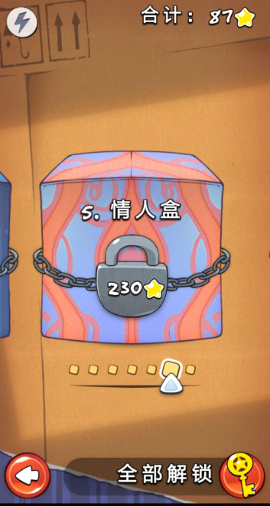
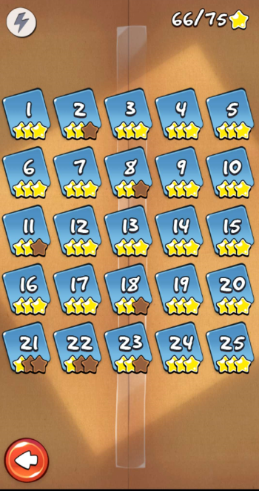
 |  |  | 第二季
 |  |  | 关卡盒子 | 6 | 7 | 8 | 9 | 10
 |  |  | 开启所需星星 | 初始 | 40 | 90 | 150 | 200 |  | 盒子选择： |  |  | 盒子内关卡选择：

 |  |  | 第三季
 |  |  | 关卡盒子 | 11 | 12 | 13 | 14
 |  |  | 开启所需星星 | 初始 | 40 | 90 | 150

2 | 画面表现
 | 效果参考APP
3 | 得分
 | 总共获得的星星数量
4 | 音效
 | 参考对标APP
5 | 补充
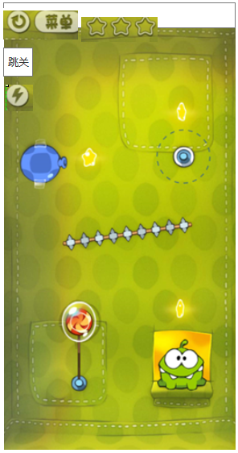
 | 1 | 原版相同的关卡及新手引导 |  |  |  |  |  |  |  | UI位置调整: |  |  | 画作加入第三季下方：
 | 2 | 加入可通过看视频跳过关卡的功能 在游戏左上角
 |  | 1 | 当玩家卡关时，点击看视频跳过可直接解锁下一关卡，并跳转下一关继续游戏
 |  | 2 | 跳过的关卡记为0星通关，可在选关页面继续选择
 |  | 3 | 看视频过关没有次数限制
 | 3 | 超能力功能保留，使用后可以使糖果不会掉落及被破坏，手指可任意拖动吃星星及过关 展示个数 在左上角
 | 4 | 主界面只保留开始游戏按钮

